Mode d'emploi
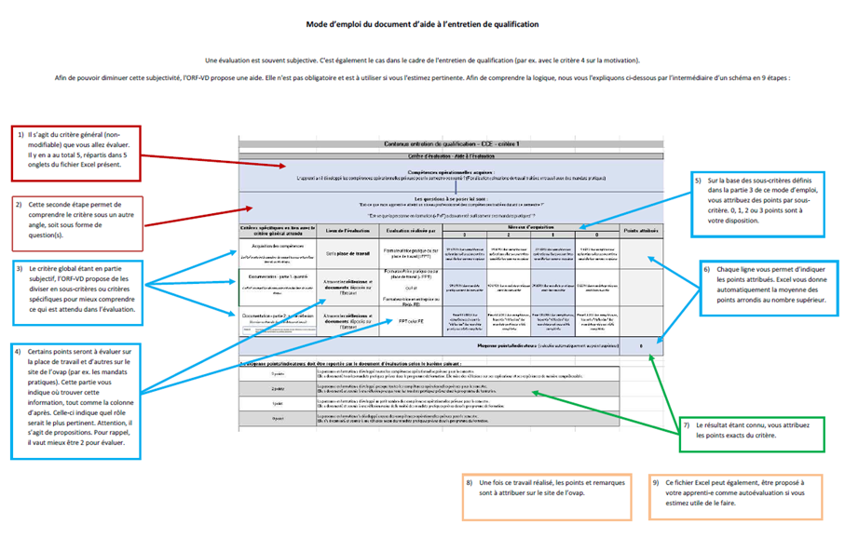

Barème
Entretien de qualification - Calcul de la note
Critères d'évaluation |  | Points max. | Points attribués | Pondération | Nombre de points atteints (sur 24)
Critère 1 | Compétences opérationnelles développées | 3 |  | 4 | 0
Critère 2 | Analyser les forces et les faiblesses | 3 |  | 1 | 0
Critère 3 | Tirer des conclusions | 3 |  | 1 | 0
Critère 4 | Faire preuve de motivation et d'initiative | 3 |  | 1 | 0
Critère 5 | Collaboration interne et externe active | 3 |  | 1 | 0
Nombre total de points |  |  |  |  | 0

Formule de calcul de note | Nombre de points atteints X5 | .+1 | 1.00
 | Nombre max. de points possibles (24)
